Oppgave 15
Antall oppgaver
nedre grense | øvre grense | frekvens | midtpunnkt | f*x_m | f*(x_m-g)^2 | Rel.frekvens | Kum.rel.frekvens
0 | 10 | 5 | 5 | 25 | 1445 | 0.25 | 0.25
10 | 20 | 5 | 15 | 75 | 245 | 0.25 | 0.5
20 | 30 | 4 | 25 | 100 | 36 | 0.2 | 0.7
30 | 50 | 6 | 40 | 240 | 1944 | 0.3 | 1
 | SUM | 20 |  | 440 | 3670

a) Gjennomsnittet er |  | 22 | oppgaver

b) Standardavviket= |  | 14 | oppgaver

c)
øvre grense | Kum.rel.frekvens
10 | 0.25
20 | 0.5
30 | 0.7
50 | 1
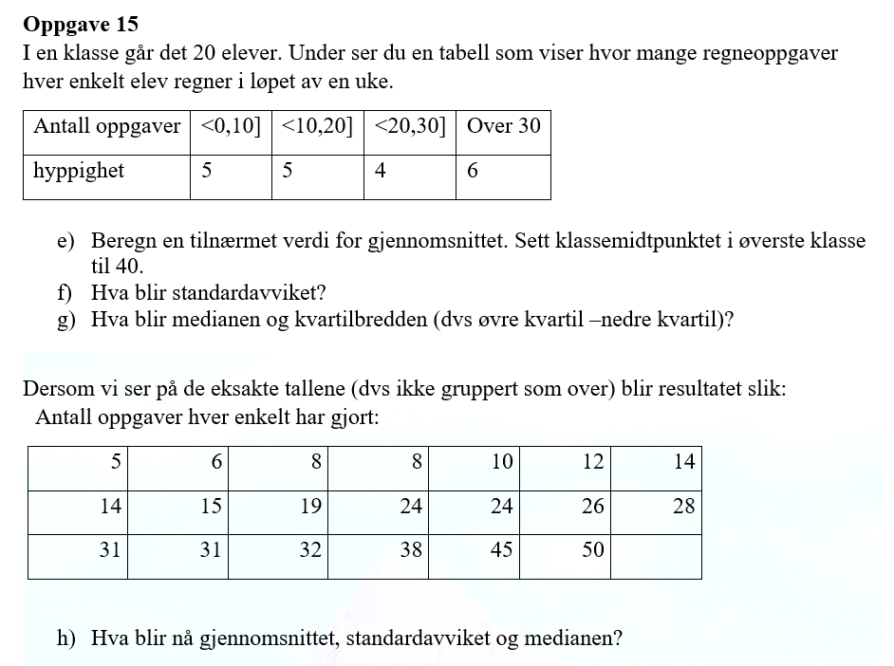

Medianen er 20 oppgaver.
Q_1=10 og Q_3=33
Kvartilbredden er Q_3-Q_1=33-10=23 oppgaver

5
6
8
8
10 |  | Gjennomsnittet= |  | 22
12 |  | Standardavviket= |  | 13
14 |  | Medianen= |  | 22
14
15
19
24
24
26
28
31
31
32
38
45
50

